18
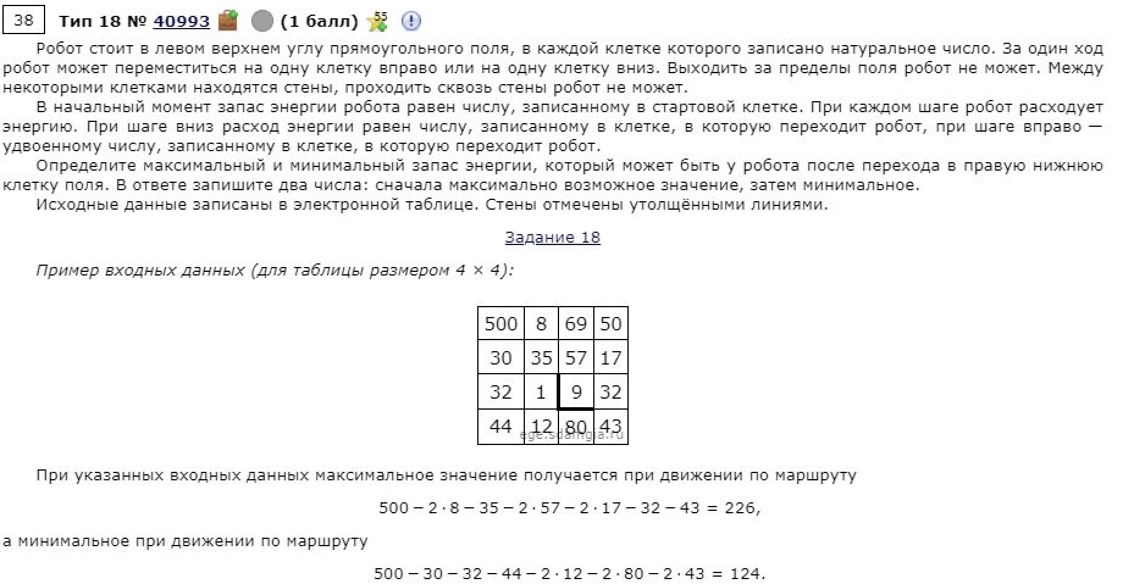
3000 | 88 | 57 | 63 | 77 | 70 | 6 | 98 | 65 | 58 | 19 | 73 | 13 | 86 | 1
11 | 66 | 3 | 14 | 36 | 65 | 51 | 4 | 45 | 78 | 12 | 31 | 91 | 12 | 86
61 | 41 | 46 | 70 | 39 | 7 | 76 | 23 | 3 | 4 | 62 | 75 | 63 | 65 | 54
86 | 73 | 65 | 44 | 42 | 14 | 50 | 92 | 94 | 37 | 6 | 78 | 46 | 97 | 17
95 | 40 | 51 | 62 | 12 | 17 | 58 | 49 | 83 | 97 | 70 | 14 | 6 | 47 | 55
75 | 43 | 22 | 77 | 71 | 53 | 19 | 58 | 37 | 69 | 48 | 98 | 97 | 89 | 35
22 | 84 | 34 | 52 | 37 | 39 | 72 | 84 | 19 | 49 | 10 | 78 | 75 | 7 | 42
59 | 93 | 9 | 90 | 13 | 31 | 93 | 54 | 73 | 52 | 4 | 94 | 37 | 81 | 22
68 | 76 | 84 | 83 | 87 | 36 | 26 | 18 | 19 | 73 | 24 | 47 | 42 | 52 | 5
79 | 12 | 76 | 34 | 77 | 2 | 70 | 20 | 78 | 49 | 7 | 74 | 69 | 90 | 45
90 | 76 | 32 | 31 | 46 | 59 | 35 | 9 | 10 | 32 | 93 | 6 | 19 | 40 | 60
67 | 21 | 74 | 59 | 98 | 15 | 49 | 70 | 31 | 48 | 63 | 52 | 70 | 33 | 69
46 | 39 | 51 | 77 | 78 | 36 | 46 | 50 | 12 | 56 | 75 | 77 | 36 | 5 | 11
26 | 62 | 85 | 7 | 15 | 74 | 39 | 94 | 53 | 89 | 53 | 55 | 3 | 49 | 4
21 | 94 | 40 | 22 | 35 | 50 | 85 | 61 | 29 | 14 | 18 | 62 | 52 | 94 | 16

3000 | 2824 | 2710 | 2584 | 2430 | 2290 | 2278 | 2082 | 1952 | 1836 | 1798 | 1652 | 1626 | 1454 | 1452
2989 | 2758 | 2707 | 2570 | 2394 | 2225 | 2123 | 2078 | 1907 | 1751 | 1727 | 1621 | 1439 | 1415 | 1243
2928 | 2717 | 2625 | 2485 | 2355 | 2218 | 2047 | 2001 | 1904 | 1747 | 1623 | 1473 | 1347 | 1217 | 1109
2842 | 2644 | 2514 | 2426 | 2313 | 2204 | 1997 | 1813 | 1625 | 1710 | 1617 | 1395 | 1301 | 1107 | 1073
2747 | 2604 | 2463 | 2339 | 2301 | 2187 | 1939 | 1764 | 1542 | 1613 | 1473 | 1381 | 1295 | 1060 | 950
2672 | 2561 | 2441 | 2262 | 2120 | 2014 | 1920 | 1706 | 1505 | 1544 | 1425 | 1229 | 1035 | 857 | 787
2650 | 2477 | 2407 | 2210 | 2083 | 1975 | 1831 | 1622 | 1486 | 1388 | 1368 | 1212 | 960 | 850 | 745
2591 | 2384 | 2366 | 2120 | 2070 | 1944 | 1738 | 1568 | 1413 | 1309 | 1301 | 1113 | 923 | 761 | 717
2523 | 2308 | 2140 | 2037 | 1863 | 1791 | 1712 | 1550 | 1394 | 1236 | 1188 | 1066 | 881 | 709 | 699
2444 | 2296 | 2064 | 2003 | 1786 | 1782 | 1642 | 1530 | 1316 | 1187 | 1173 | 992 | 812 | 619 | 529
2354 | 2202 | 2032 | 1970 | 1878 | 1760 | 1607 | 1521 | 1306 | 1155 | 969 | 986 | 793 | 579 | 459
2287 | 2181 | 1958 | 1840 | 1644 | 1614 | 1516 | 1376 | 1275 | 1107 | 906 | 934 | 723 | 546 | 390 | 1825 | 236
2241 | 2142 | 1907 | 1753 | 1566 | 1494 | 1402 | 1302 | 1263 | 1051 | 831 | 677 | 605 | 595 | 379
2215 | 2080 | 1822 | 1746 | 1551 | 1403 | 1325 | 1137 | 1031 | 853 | 747 | 622 | 602 | 504 | 375
2194 | 1986 | 1782 | 1724 | 1516 | 1353 | 1183 | 1061 | 1002 | 839 | 729 | 560 | 456 | 268 | 236

